Лист1
ФИО ПОЛУЧАТЕЛЯ
ГОРОД ДОСТАВКИ
ПАСПОРТНЫЕ ДАННЫЕ
ТК ДЛЯ ДОСТАВКИ
E-MAIL
НОМЕР СОТОВОГО ТЕЛЕФОНА
ФЕТР 3 ММ, 1 М * 50 М МИНИМАЛЬНА ПАРТИЯ: 1 (ОДИН) РУЛОН
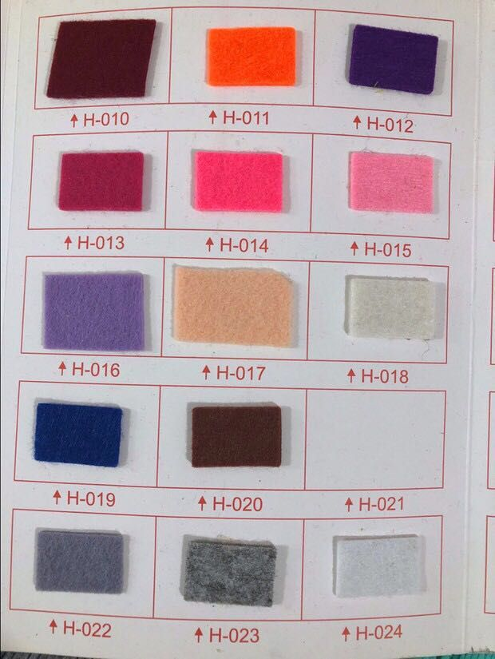
Фото | Название/Артикул | Размер | Цена/рул. | Кол-во/рул.
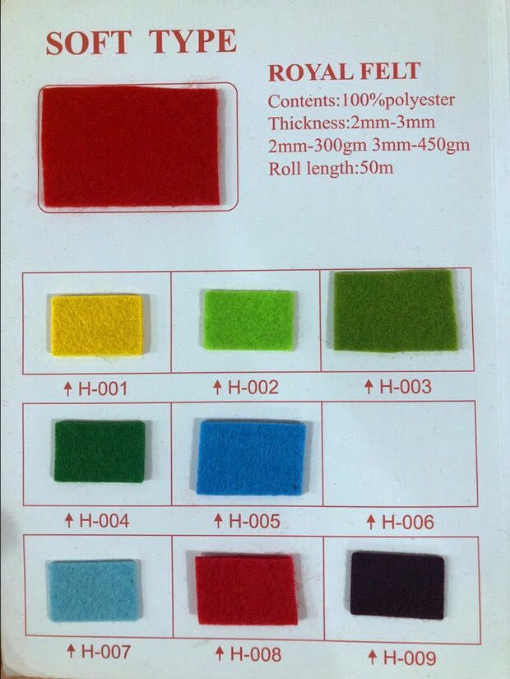
 | Фетр 3 мм, H-001 | 1 м * 50 м | 9,000.00 ₽
 | Фетр 3 мм, H-002 | 1 м * 50 м | 9,000.00 ₽
 | Фетр 3 мм, H-003 | 1 м * 50 м | 9,000.00 ₽
 | Фетр 3 мм, H-004 | 1 м * 50 м | 9,000.00 ₽
 | Фетр 3 мм, H-005 | 1 м * 50 м | 9,000.00 ₽
 | Фетр 3 мм, H-006 | 1 м * 50 м | 9,000.00 ₽
 | Фетр 3 мм, H-007 | 1 м * 50 м | 9,000.00 ₽
 | Фетр 3 мм, H-008 | 1 м * 50 м | 9,000.00 ₽
 | Фетр 3 мм, H-009 | 1 м * 50 м | 9,000.00 ₽
 | Фетр 3 мм, H-010 | 1 м * 50 м | 9,000.00 ₽
 | Фетр 3 мм, H-011 | 1 м * 50 м | 9,000.00 ₽
 | Фетр 3 мм, H-012 | 1 м * 50 м | 9,000.00 ₽
 | Фетр 3 мм, H-013 | 1 м * 50 м | 9,000.00 ₽
 | Фетр 3 мм, H-014 | 1 м * 50 м | 9,000.00 ₽
 | Фетр 3 мм, H-015 | 1 м * 50 м | 9,000.00 ₽
 | Фетр 3 мм, H-016 | 1 м * 50 м | 9,000.00 ₽
 | Фетр 3 мм, H-017 | 1 м * 50 м | 9,000.00 ₽
 | Фетр 3 мм, H-018 | 1 м * 50 м | 9,000.00 ₽
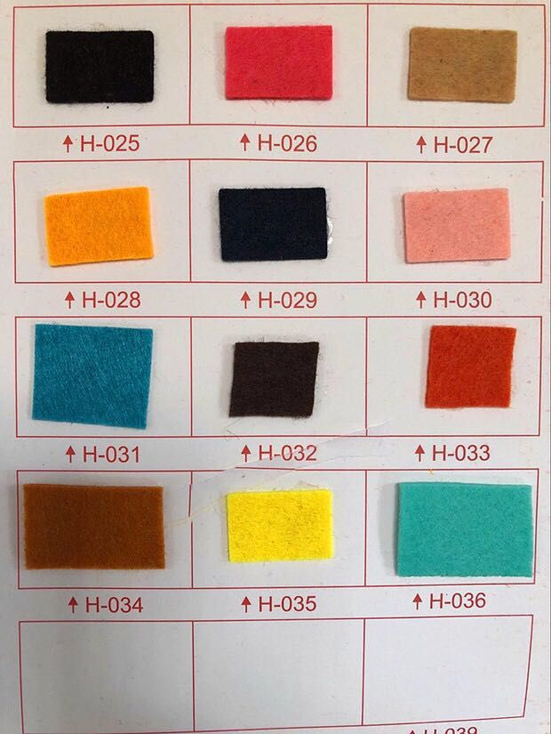
 | Фетр 3 мм, H-019 | 1 м * 50 м | 9,000.00 ₽
 | Фетр 3 мм, H-020 | 1 м * 50 м | 9,000.00 ₽
 | Фетр 3 мм, H-021 | 1 м * 50 м | 9,000.00 ₽
 | Фетр 3 мм, H-022 | 1 м * 50 м | 9,000.00 ₽
 | Фетр 3 мм, H-023 | 1 м * 50 м | 9,000.00 ₽
 | Фетр 3 мм, H-024 | 1 м * 50 м | 9,000.00 ₽
 | Фетр 3 мм, H-025 | 1 м * 50 м | 9,000.00 ₽
 | Фетр 3 мм, H-026 | 1 м * 50 м | 9,000.00 ₽
 | Фетр 3 мм, H-027 | 1 м * 50 м | 9,000.00 ₽
 | Фетр 3 мм, H-028 | 1 м * 50 м | 9,000.00 ₽
 | Фетр 3 мм, H-029 | 1 м * 50 м | 9,000.00 ₽
 | Фетр 3 мм, H-030 | 1 м * 50 м | 9,000.00 ₽
 | Фетр 3 мм, H-031 | 1 м * 50 м | 9,000.00 ₽
 | Фетр 3 мм, H-032 | 1 м * 50 м | 9,000.00 ₽
 | Фетр 3 мм, H-033 | 1 м * 50 м | 9,000.00 ₽
 | Фетр 3 мм, H-034 | 1 м * 50 м | 9,000.00 ₽
 | Фетр 3 мм, H-035 | 1 м * 50 м | 9,000.00 ₽
 | Фетр 3 мм, H-036 | 1 м * 50 м | 9,000.00 ₽
ИТОГО |  |  |  | 0

